Estadísticas
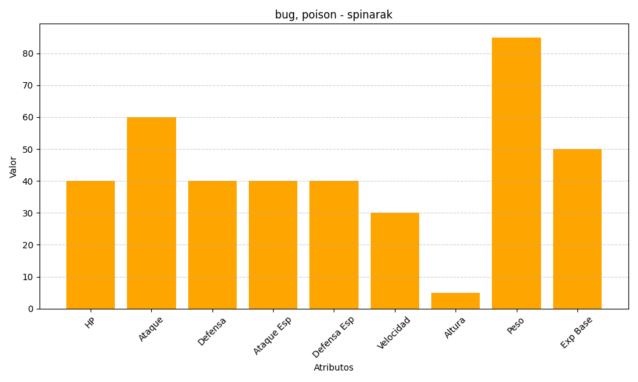
ID | Nombre | Tipo | HP | Ataque | Defensa | Ataque Especial | Defensa Especial | Velocidad | Altura | Peso | Experiencia Base
167 | spinarak | bug, poison | 40 | 60 | 40 | 40 | 40 | 30 | 5 | 85 | 50

